EQUIPES
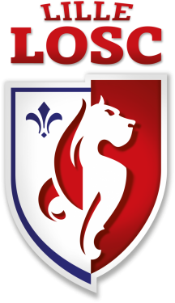


TOURNOI INTERNATIONAL U13 PENTECOTE 2017

G R O U P E A | G R O U P E B

FC LAMBERSART | IC CROIX
OSM LOMME | NORTKERQUE
AS JB ROUBAIX | CG HAUBOURDIN
US BONDUES | ESE 2

G R O U P E C | G R O U P E D

ANAF CASABLANCA | TLEMCEN
LILLE CARREL | ASC ROUBAIX
SCO ROUBAIX | ARQUES INTERNATIONAL
CHTS TOURCOING | ESE 1

